Pines ES32_Step_1_Mod_12521
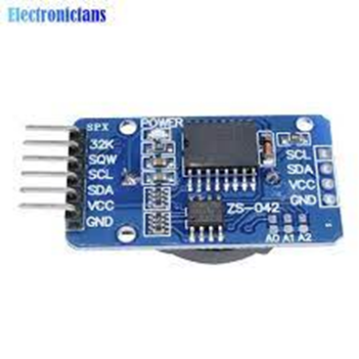
Asignación | Funcionamiento | Pin |  | Pin | Funcionamiento | Asignación
 |  | 3.3 |  | GND
 |  | ENA |  | 23 | Ok | MODEM_POWER_ON
Final_Carrera 90 Grados Elevacion | NO | 36 -SVP |  | 22 | Ok | DS18B20 (Onewire) (Alim a 3.3V)
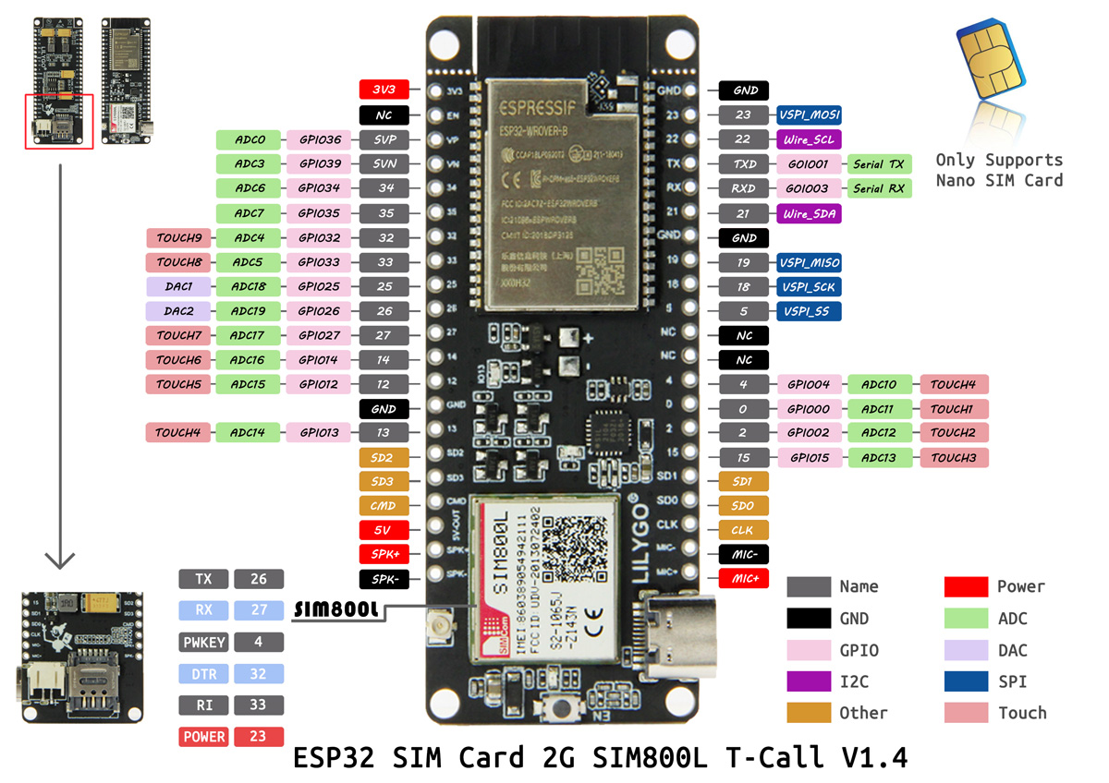
AN2(verde-amarillo) | NO | 39-SVN |  | TX (1) | Ok
AN3(Blanco) | NO | 34 | ESP | RX(3) | Ok
 | NO | 35 | 32 | 21 | Ok | I2C_SDA (RTC)
I2C_SCL (RTC) | OK | 32 |  | GND
STEP_ME | OK | 33 |  | 19 | NO | STEP_MA
DIR_ME | OK | 25 |  | 18 | Ok | DIR_MA
MODEM_TX | OK | 26 |  | 5 | Ok | MODEM RST
MODEM_RX | OK | 27 |  | NA |  |  |  |  | zzzzz
Final_Carrera 0 Grados Azimut | OK | 14 |  | NA
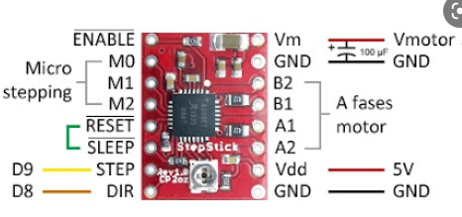
Final_Carrera 0Grado Elevacion | OK | 12 |  | 4 | Ok | MODEM PWKEY
 |  | GND |  | 0 | Ok | AN0
AN1 (Negro y Rojo) | OK | 13 |  | 2 | Ok | E_ME
 |  | SD2 |  | 15 | Ok | E_MA
 |  | SD3 |  | SD1
 |  | Cmo |  | SD0
 |  | 5V |  | CLK |  |  | 0.25
 |  | SPK |  | MIC |  |  | 0.96
 |  | SPK |  | MIC |  |  | 3.84
 |  |  |  |  |  |  | 0.1584
 |  |  |  |  |  |  | 977
https://www.sunearthtools.com/dp/tools/pos_sun.php?lang=es#top |  |  |  |  |  |  | 24
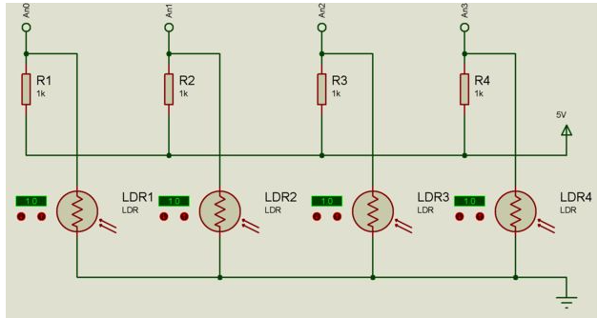
 |  |  |  |  |  |  | 0.024564994882 | 24.564994882

 |  |  |  | Diagrama se hizo al reves, resistencia 1k a tierra

0
3

2
1

Pines ES32_Step_1_2_Antiguo
Asignación | Funcionamiento | Pin |  | Pin | Funcionamiento | Asignación
 |  | 3.3 |  | GND
 |  | ENA |  | 23 | Ok | E_ME
 | NO | 36 -SVP |  | 22 | Ok | STEP_MA
 | NO | 39-SVN |  | TX | Ok
 | NO | 34 | ESP | RX | Ok
 | NO | 35 | 32 | 21 | Ok | DIR_MA
 | OK | 32 |  | GND
STEP_ME | OK | 33 |  | 19 | NO | #define I2C_SCL_2 | RTC
DIR_ME | OK | 25 |  | 18 | Ok | #define I2C_SDA_2 | RTC
Final_Carrera 0Grado Elevacion | OK | 26 |  | 5 | Ok | E_MA | #define I2C_SDA_2 18
Final_Carrera 90 Grados Elevacion | OK | 27 |  | NA |  |  | #define I2C_SCL_2 19
Final_Carrera 0 Grados Azimut | OK | 14 |  | NA
Final_Carrera 180 Grados Azimut | OK | 12 |  | 4 | Ok | AN0(rojo)
 |  | GND |  | 0 | Ok
AN1 (Negro y Rojo) | OK | 13 |  | 2 | Ok | AN2(verde-amarillo)
 |  | SD2 |  | 15 | Ok | AN3(Blanco)
 |  | SD3 |  | SD1
 |  | Cmo |  | SD0 | RTC
 |  | 5V |  | CLK | RTC
 |  | SPK |  | MIC
 |  | SPK |  | MIC

 |  |  |  | Diagrama se hizo al reves, resistencia 1k a tierra

0
3

2
1

